Estadísticas
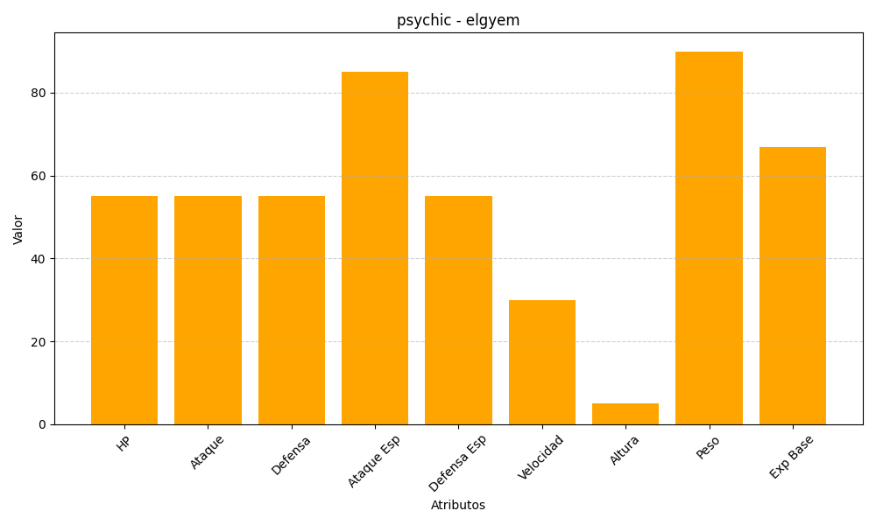
ID | Nombre | Tipo | HP | Ataque | Defensa | Ataque Especial | Defensa Especial | Velocidad | Altura | Peso | Experiencia Base
605 | elgyem | psychic | 55 | 55 | 55 | 85 | 55 | 30 | 5 | 90 | 67

